画面遷移図
画面遷移図

メニュー画面
家計簿表示画面
情報登録画面

家計簿登録画面

クレカ登録画面

メニュー画面
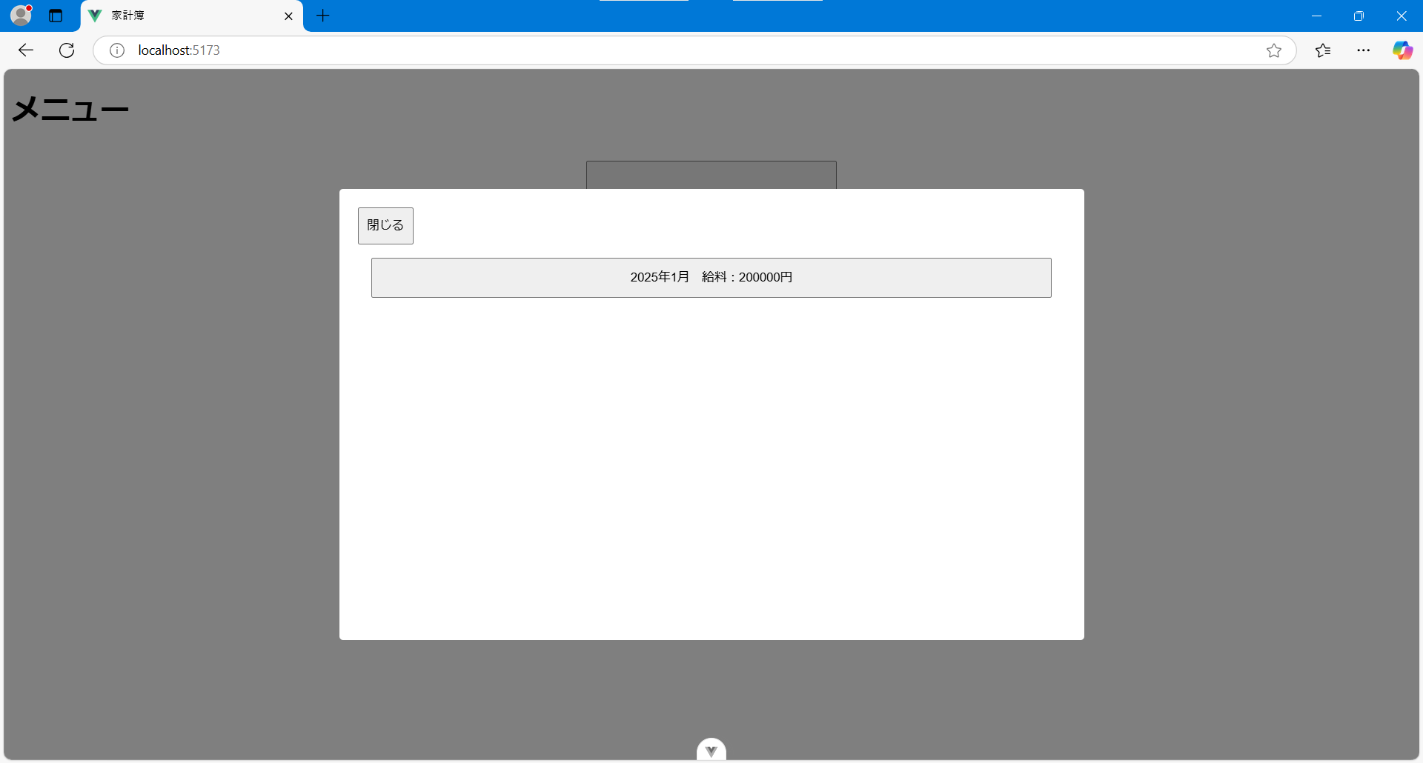
メニュー画面

・初めに表示される画面

ボタン | 内容
家計簿表示 | 登録した家計簿情報を表示する 月ごとのデータ選択用のモーダルウィンドウが表示される
家計簿登録 | 家計簿情報を登録する画面へ遷移する
クレカ登録 | クレジットカードの情報を登録する画面へ遷移する

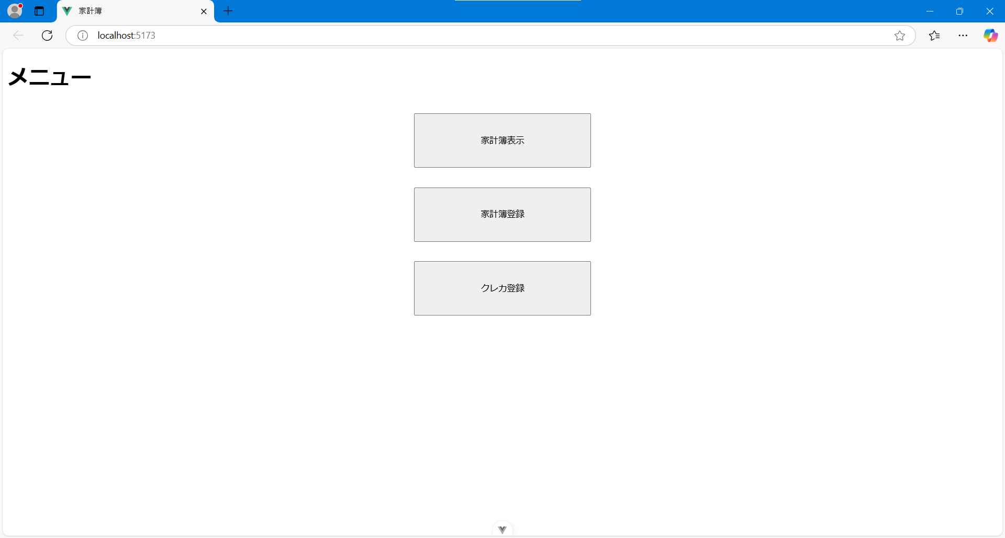

「家計簿表示」ボタン押下時
モーダルウィンドウが表示される

家計簿登録画面
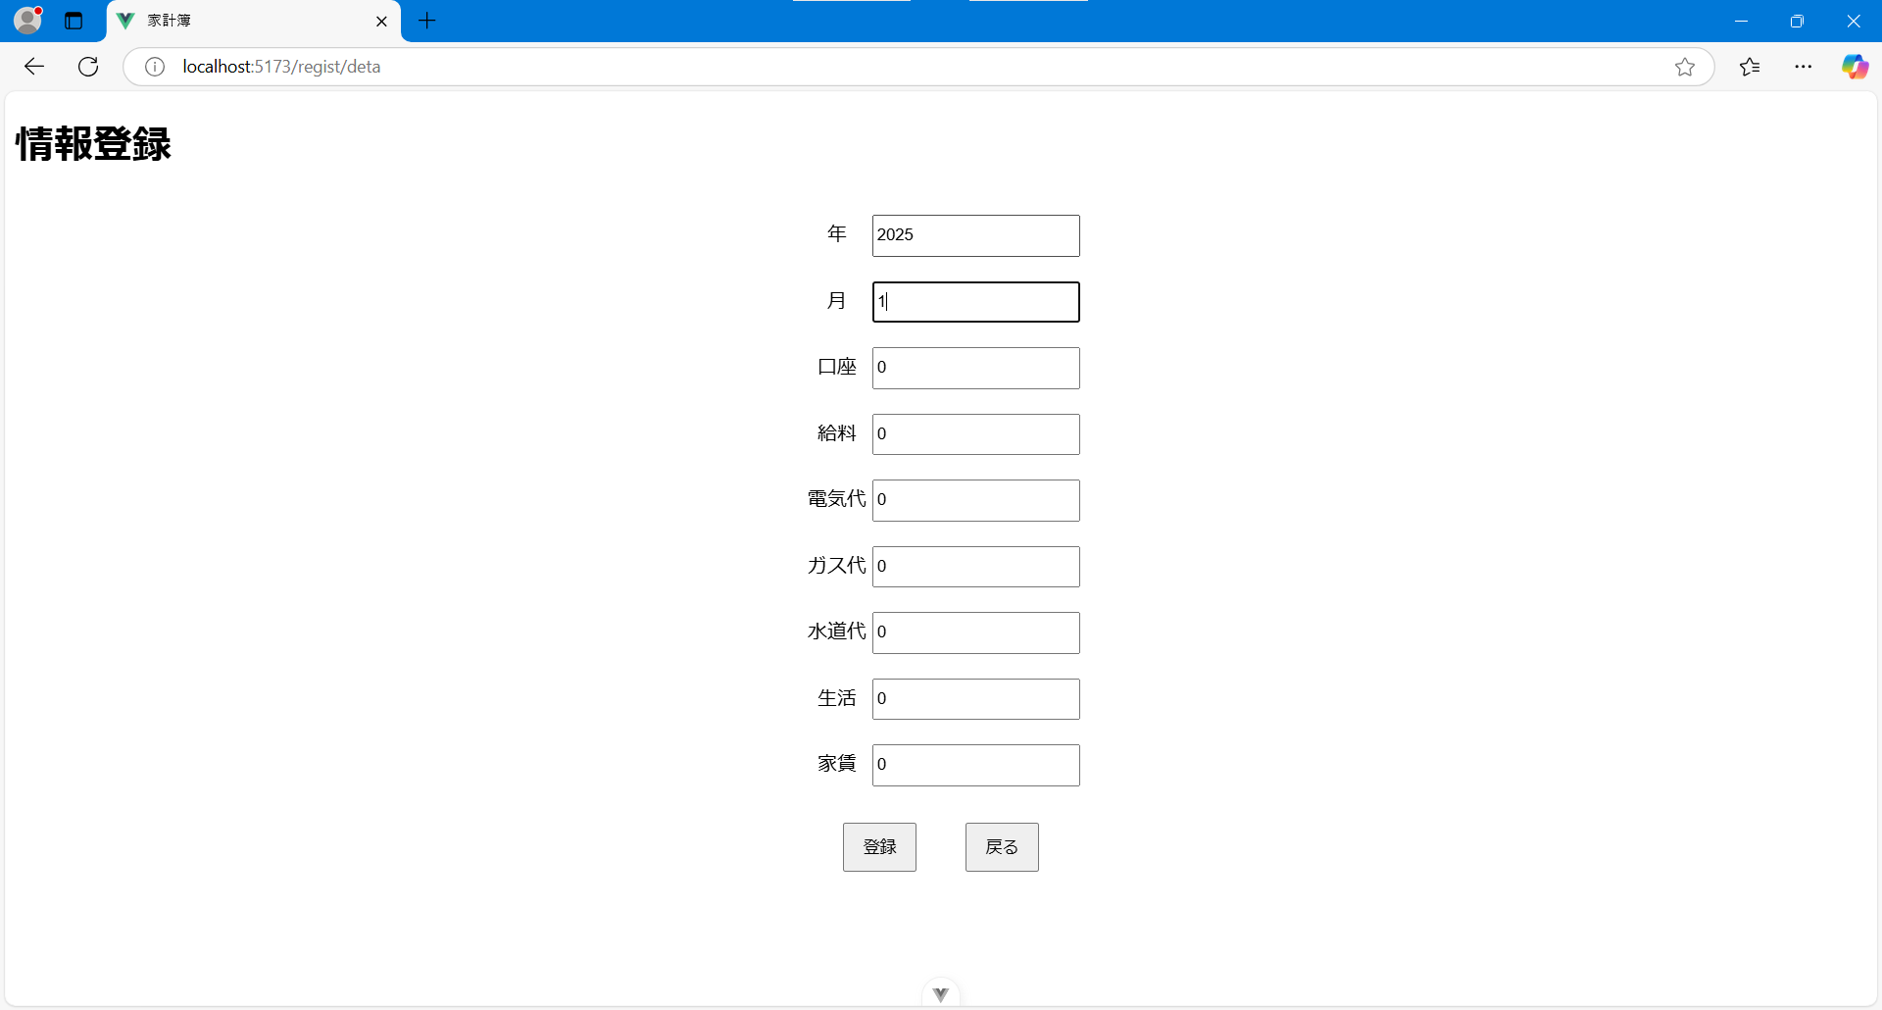
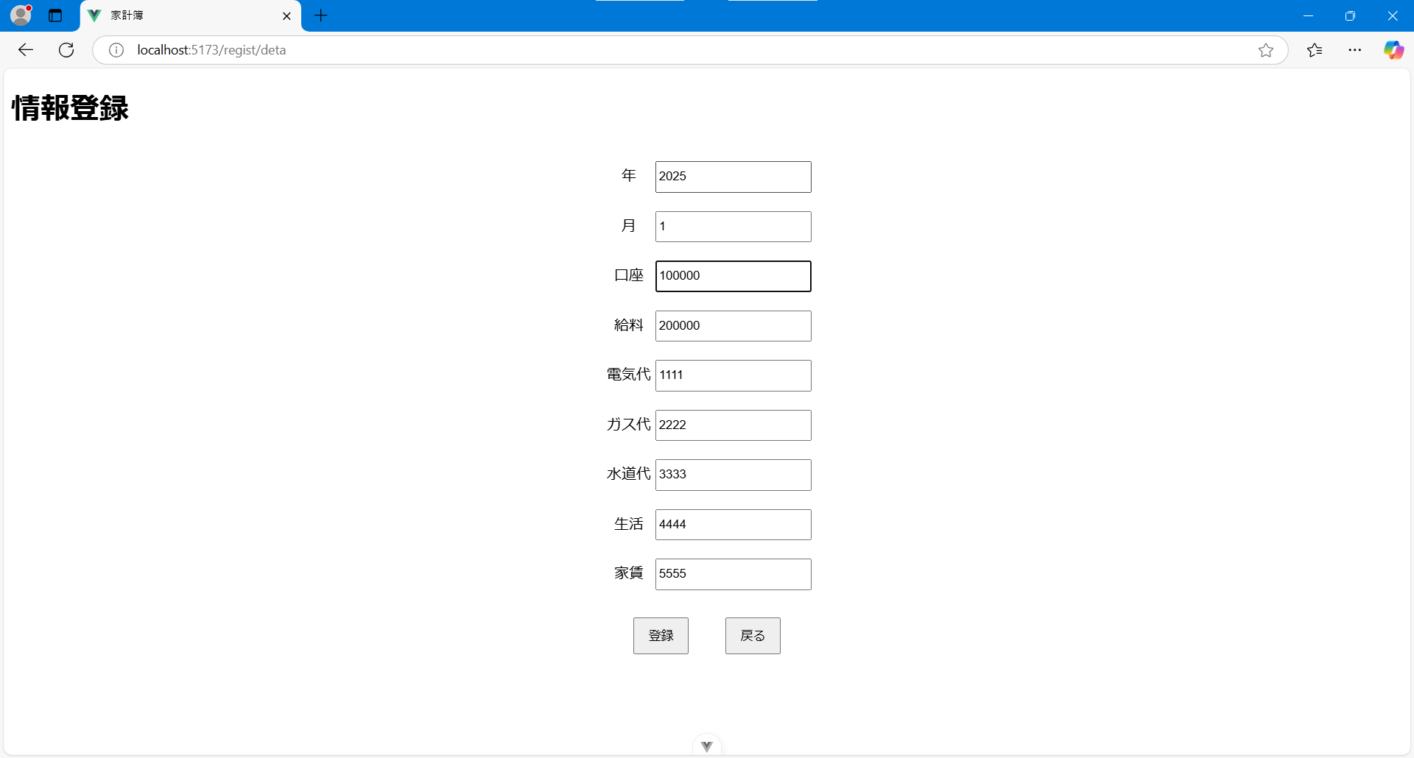
家計簿登録画面

・家計簿に記録したい情報の登録を行う画面
・データを入力し「登録」ボタンを押下することでデータ登録を行う

登録できる情報
項目 | 内容
年 | 登録する対象の年次を入力
月 | 登録する対象の月次を入力
口座 | 銀行口座の預金残高を入力
給料 | 月の給与額を入力
電気代 | 月の電気代を入力
ガス代 | 月のガス代を入力
水道代 | 月の水道代を入力
生活 | 月の食費を入力
家賃 | 月の家賃を入力

ボタン | 内容
登録 | 入力したデータをデータベースに登録する
戻る | 前画面に戻る

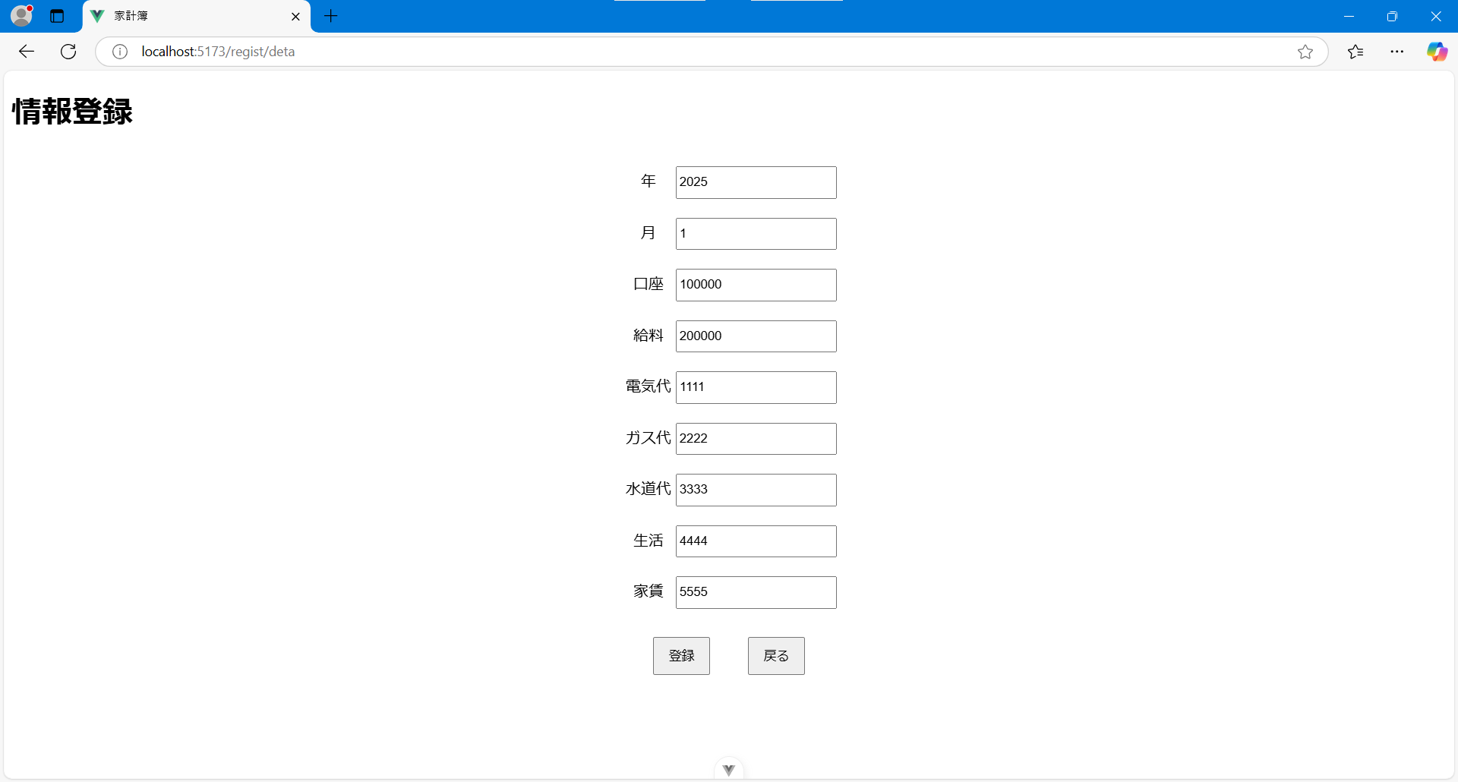

すでに登録を行ったデータがある場合、「年」と「月」を入力すると登録されたデータの検索が行われ、表示される

クレカ登録画面
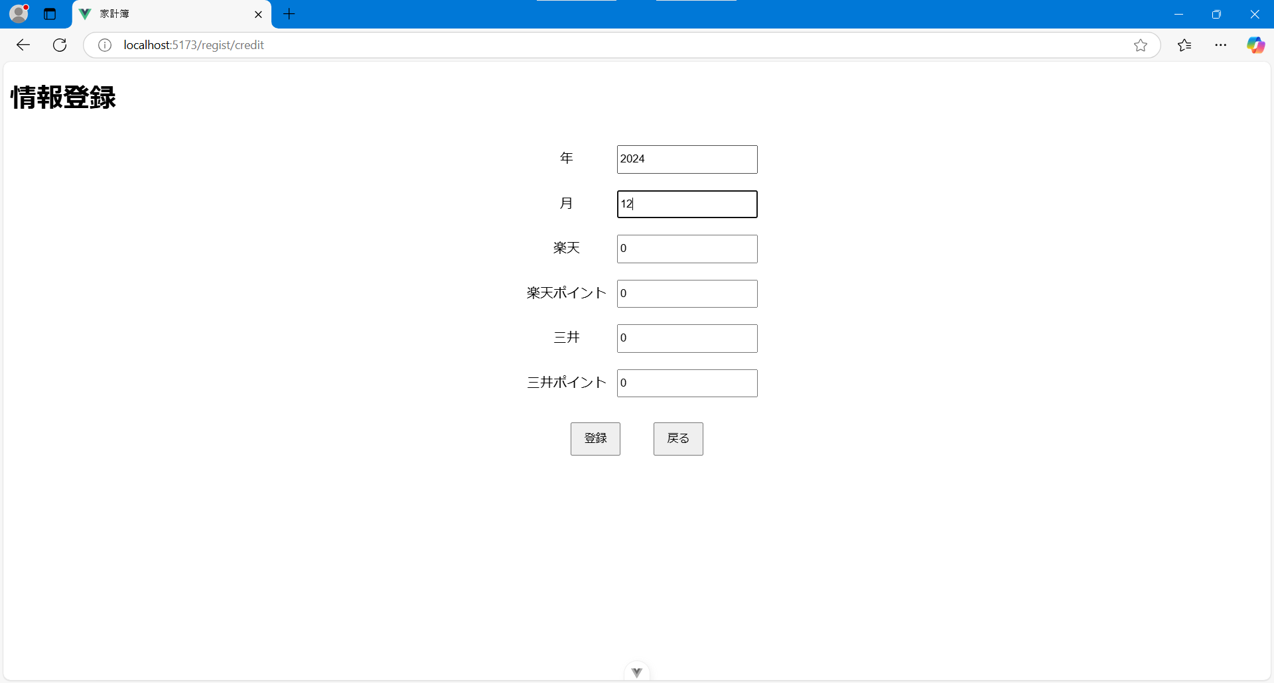
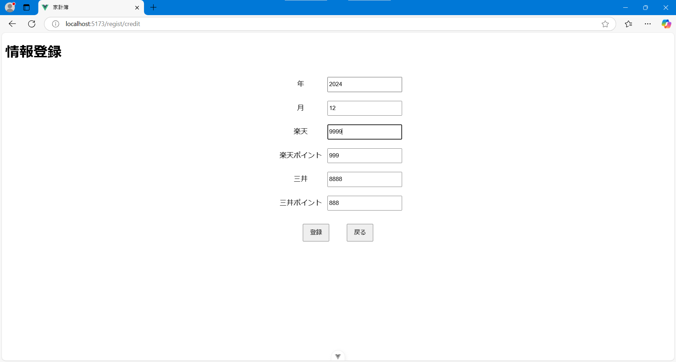
クレカ登録画面

・家計簿に記録したいクレジットカードの利用情報の登録を行う画面
・データを入力し「登録」ボタンを押下することでデータ登録を行う
・作者が楽天カードと三井住友カードを使用しているため、以下のような入力内容となっている
・「登録」ボタン押下時、カードの利用金額とポイント数から最終的な支払い金額が計算され登録される
（計算例）：「楽天」-「楽天ポイント」＝「最終金額」

登録できる情報
項目 | 内容
年 | 登録する対象の年次を入力
月 | 登録する対象の月次を入力
楽天 | 楽天カードの利用額を入力
楽天ポイント | 支払い充当に使用したポイント数を入力
三井 | 三井住友カードの利用額を入力
三井ポイント | 支払い充当に使用したポイント数を入力

ボタン | 内容
登録 | 入力したデータをデータベースに登録する
戻る | 前画面に戻る



すでに登録を行ったデータがある場合、「年」と「月」を入力すると登録されたデータの検索が行われ、表示される

家計簿表示画面
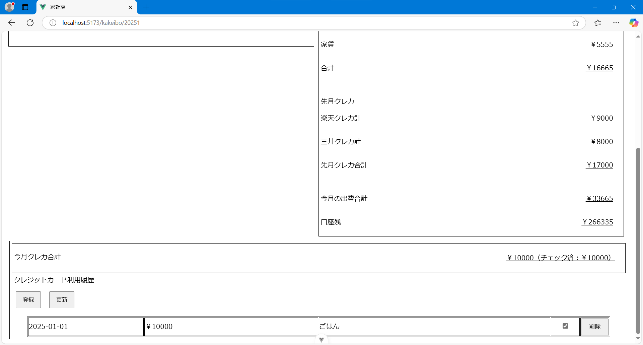
家計簿表示画面

・登録された家計簿情報の表示を行う
・当月のクレジットカードの利用情報の登録を行うことができる

表示される情報
項目 |  | 内容
口座 |  | 登録された銀行口座の預金残高を表示
給料 |  | 登録された月の給与額を表示
先月クレカ |  | -
楽天 |  | 登録された楽天カードの利用額を表示
 |  | 登録された支払い充当に使用したポイント数を表示
 |  | 登録された楽天カードの最終的な支払い金額を表示
三井 |  | 登録された三井住友カードの利用額を表示
 |  | 登録された支払い充当に使用したポイント数を表示
 |  | 登録された三井住友カードの最終的な支払い金額を表示
電気代 |  | 登録された月の電気代を表示
ガス代 |  | 登録された月のガス代を表示
水道代 |  | 登録された月の水道代を表示
生活 |  | 登録された月の食費を表示
家賃 |  | 登録された月の家賃を表示
合計 |  | 当月の電気代から家賃の合計金額を計算して表示
先月クレカ |  | -
楽天クレカ計 |  | 登録された楽天カードの最終的な支払い金額を表示
三井クレカ計 |  | 登録された三井住友カードの最終的な支払い金額を表示
先月クレカ合計 |  | 「楽天クレカ」と「三井クレカ」の合計金額を表示
今月の出費合計 |  | 「合計」と「先月クレカ合計」の合計金額を表示
口座残 |  | 計算結果を表示 「口座」＋「給料」ー「今月の出費合計」
今月クレカ合計 |  | 登録されたクレジットカード利用金額の合計金額を表示
クレジットカード利用履歴 |  | クレジットカード利用詳細情報をテーブル形式で表示

ボタン | 内容
戻る | 前画面に戻る
登録 | クレジットカード利用詳細情報の登録を行う画面へ遷移する
更新 | クレジットカード利用詳細情報のチェックボックスの更新を行う
削除 | クレジットカード利用詳細情報の該当行を削除する

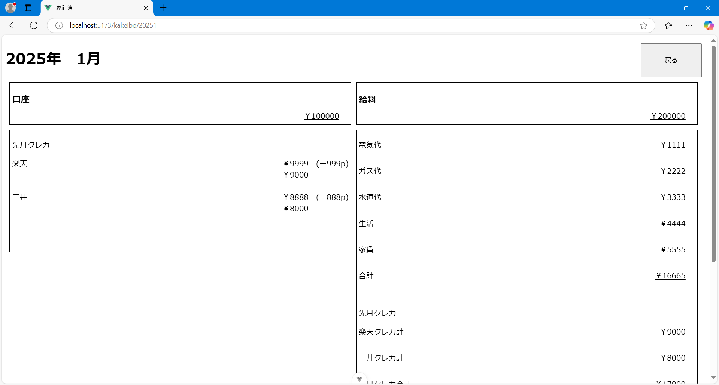
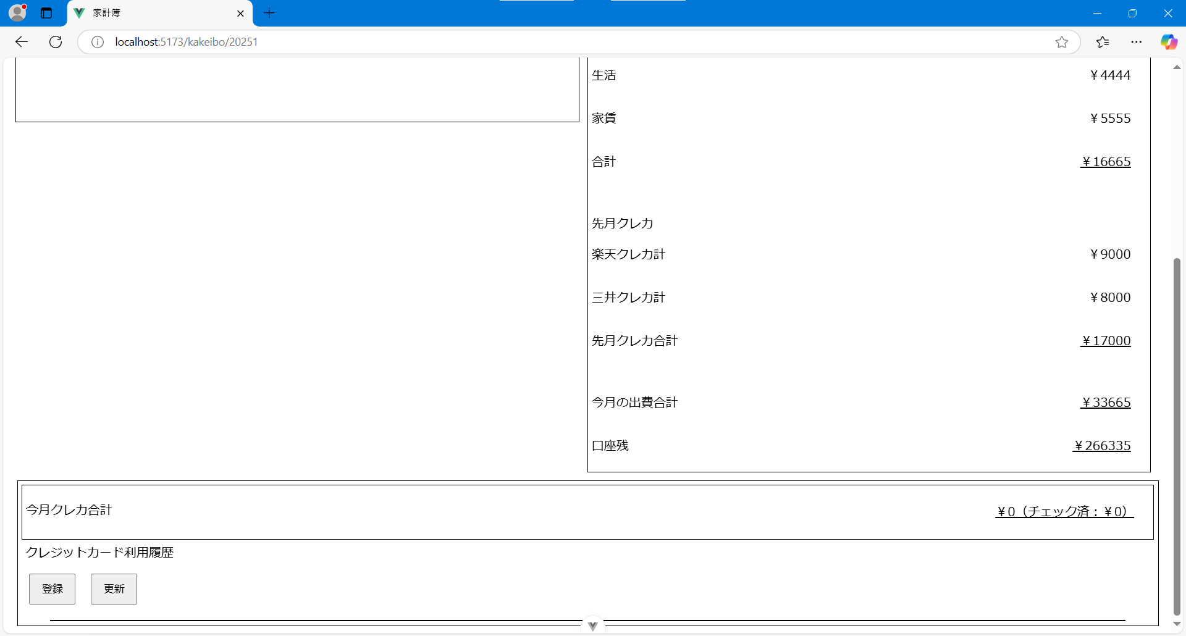

クレジットカード利用詳細情報が登録されている時の家計簿表示画面
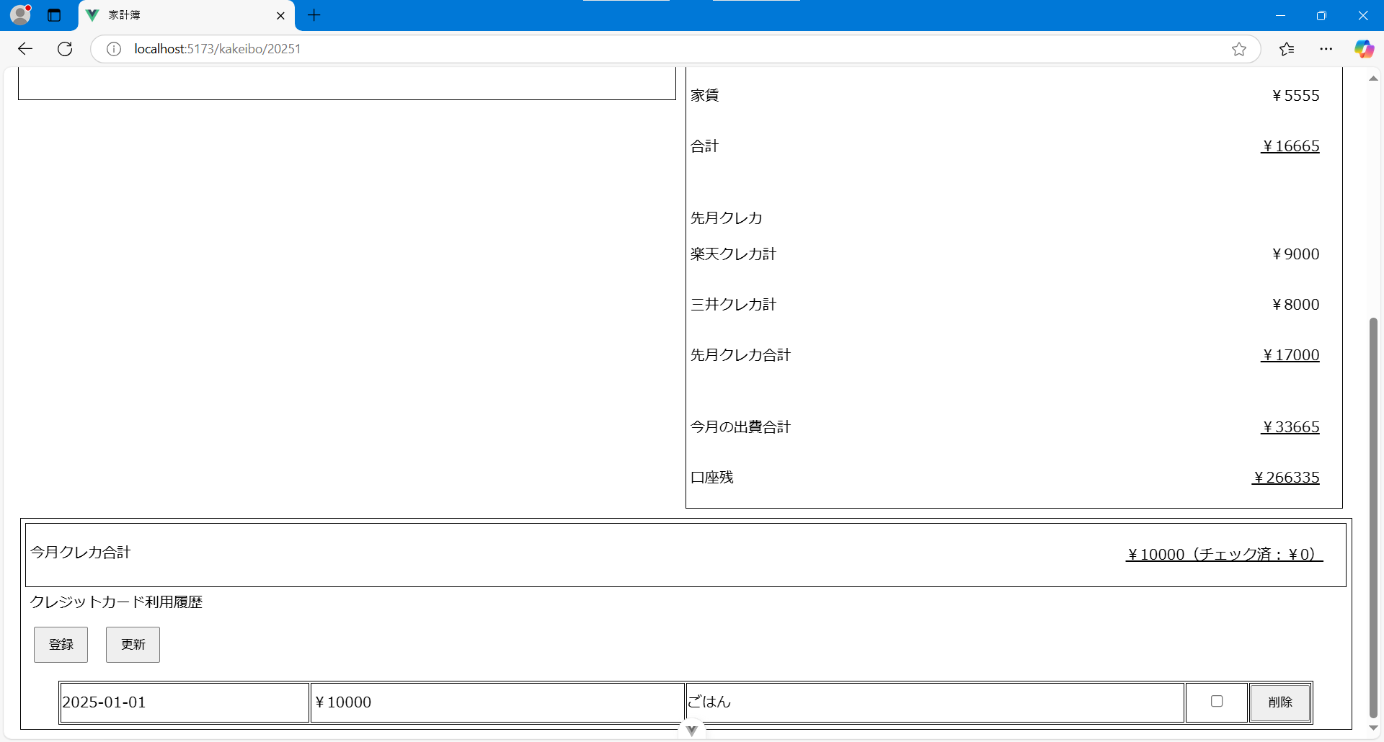

楽天カードのサイトを確認し、サイトの利用履歴と突合し確認できたらチェックボックスにチェックする
「更新」ボタンを押下することでチェックボックスの状態をデータベースに登録できる。
チェックされたレコードの合計金額が「チェック済」の金額に反映される

情報登録画面
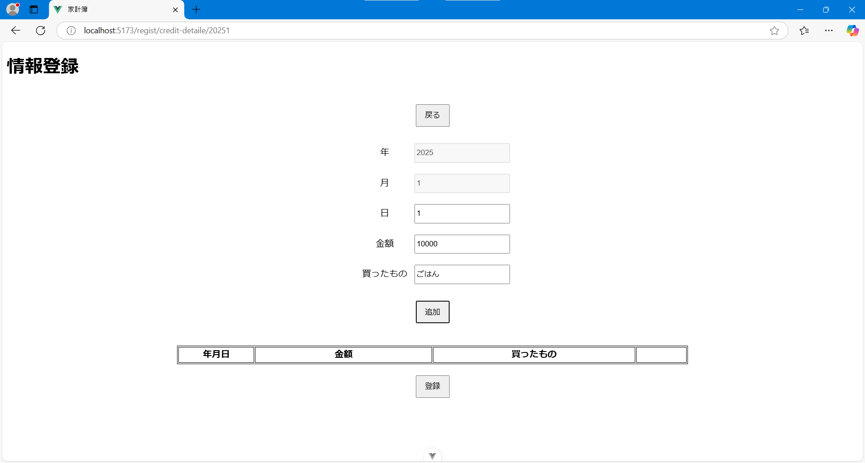
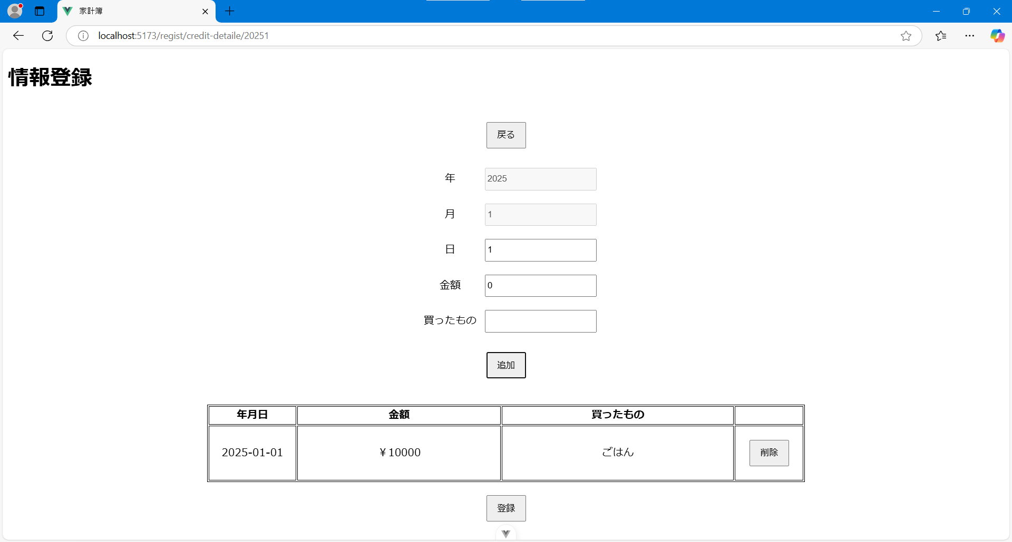
情報登録画面

・クレジットカード利用詳細情報の登録を行う画面
・「追加」ボタンを押下することでテーブルにデータ行が追加され、「登録」ボタンを押下することでデータベースに登録される
・詳細情報は一度に複数件入力することができる
・テーブルの「削除」ボタンを押下することでテーブルの該当データを削除することができる

登録できる情報
項目 | 内容
年 | 登録する対象の年次を入力
月 | 登録する対象の月次を入力
日 | 登録する対象の月次を入力
金額 | 利用した金額を入力
買ったもの | 買ったものを入力

ボタン | 内容
戻る | 前画面に戻る
追加 | テーブルに入力したデータ行を追加する
登録 | 入力したデータをデータベースに登録する

